真似部分
文献 | 評価の種類 | 論文での具体的な取得方法 | 論文での具体的なデータ処理方法 | 今回真似する部分 | 今回真似しない部分 | 理由
[1] Assessing subjective criticality of take-over situations | 総合主観リスク評価 | 被験者は driving simulator で take-over 場面を体験し、各試行終了後に1回、場面全体の危険さを評価した。量表は2種類あり、SCA は 0–10 点で、まず文字カテゴリを選び、その後に数値サブカテゴリを選ぶ二段階方式。CRS は 1–100 点の連続尺度で、両端のみ「not critical at all」「very critical」とラベル付けされている。 | 各試行の主観評価値と TTC の相関を算出し、尺度が危険度を反映できているかを確認した。さらに TTC 条件間の差について Friedman test を実施し、事後比較も行っている。繰り返し試行の影響については mixed-effect models で確認している。 | 各シナリオ終了後に1回、場面全体の危険さを評価してもらうこと。また、必要であれば SCA / CRS のような量表の考え方を参考にすること。 ・[1] のように、各シナリオの点数を客観指標と対応づける ・条件間の差を比較する | 基準比較法、take-over の場面設定そのもの、自動運転⇔手動運転切替という条件、前方故障車・車線変更・TTC 条件設定そのもの。 | 今回 [1] から直接真似したいのは、シナリオ終了後に総合主観リスク評価を取る方法であるため。場面設定そのものは今回の試験と異なる。
[2] Dynamic measurements of speed and risk perception during driving | 動画再生下での連続主観リスク評価 | 被験者は 7 本の走行動画を見ながら、画面上の slider を joystick で連続操作して risk を評価した。第1 block で risk、第2 block で speed を評価。動画順はランダム。各動画後に 10 秒休憩があり、その時点で「今まで見た中で最も危険／安全な映像」を更新。さらに、動画開始後 5 秒は slider を動かさないよう指示している。最後に最も危険／安全、最も速い／遅い動画を確定する。 | まず、各動画について actual speed、subjective speed、subjective risk の平均値を算出して比較している。さらに、連続評価曲線を保持したまま、ピーク・谷の時点や、actual speed と主観 speed のズレが最大になる時点を抽出し、その前後数秒の道路条件や前車条件を分析している。 | 試行後に走行映像を再生し、被験者に主観リスクを評価してもらうこと。また、動画再生中に主観値を連続入力してもらうこと。入力装置として slider / joystick を使う考え方。 ・[2] のように、必要に応じて時系列のピークや特徴区間を見る | 最も危険／安全な映像を選ばせる順位づけ手順、最も速い／遅い映像を選ばせる順位づけ手順、speed 評価、ニュルブルクリンク映像そのもの、被験者が運転しない前提そのもの。 | 今回 [2] から真似したいのは、動画再生下で主観リスクを取得する方法と、必要に応じて連続評価を取る方法であるため。順位づけ評価や speed 評価は今回の主眼ではない。
[3] Young drivers’ perceptions of risk and difficulty | 動画再生下での連続主観リスク評価 | 被験者は 14 本の交通場面動画を見ながら、slider を連続操作して risk または difficulty を評価した。各被験者は動画を2回見ており、1回は risk、1回は difficulty。順序はバランス化。被験者には、risk は「感じる危険さ」、difficulty は「安全に運転するために必要な集中の大きさ」と説明している。 | 各被験者・各動画について mean rating を算出し、risk と difficulty それぞれの 14 本分の平均値を得ている。その後、相関分析、混合 ANOVA、事後比較を実施。さらに Rasch analysis で risk と difficulty が別構念であることも確認している。 | 動画再生を見ながら slider で主観値を連続入力する操作形式。また、連続評価データをまず動画ごとの平均値にまとめて比較するという処理方法。 ・[3] のように、まず動画ごとの平均値への整理方法を参考 | difficulty 評価、昼夜比較、14 本動画の構成そのもの、参加者属性やグループ分けそのもの。 | 今回 [3] から真似したいのは、動画再生下での連続入力の運用形態と、連続評価を動画ごとの平均値にまとめる処理方法であるため。difficulty や昼夜比較は今回の主眼ではない。
同済大学論文（主観評価実験部分） | 主観リスク評価モデル構築 | 被験者は simulator 上で標準刺激シナリオと比較刺激シナリオを観察し、ME法で「比較刺激は標準刺激の何倍危険に感じるか」を口頭で回答した。つまり、これは 連続評価ではなく、倍率評価。被験者は運転しない。 | 得られた主観評価値を使い、STLCi、TTCi、CTADi、CTLCi などの客観指標との関係をモデル化している。条件ごとに、どの指標の組み合わせが主観リスクを最もよく表すかを確認している。 | 主観リスクを客観指標と対応づけて解釈する考え方。主観評価を単なる印象値で終わらせず、リスク指標と結びつけること。 | ME法そのもの、何倍かを口頭で答える評価手順、標準刺激／比較刺激の見せ方、シナリオ構成そのもの。 | 今回真似したいのは、主観リスクと客観指標を対応づける考え方であり、評価手順そのものではないため。主観評価取得方法は [1][2][3] を優先して参考にする。
同済大学論文（driver-in-the-loop validation 部分） | 実運転条件での検証 | 被験者は simulator 上で実際に運転操作を行い、アクセル・ブレーキ・ステアリングを自由に操作しながら走行する。取得した自然運転データを用いて、前半の主観リスクモデルの妥当性を確認している。 | 実運転データからリスク境界の傾向を算出し、主観評価実験から得られた latent risk モデルの係数傾向と比較している。主観知覚と実際の運転行動が概ね対応しているかを確認している。 | 被験者が実際に運転操作を行うことを試験前提とすること。また、取得した主観評価とリスク指標・RP・運転データの関係を見ること。 | 論文中のコース設定そのもの、4 つのカーブを連結したシナリオそのもの、車両制御条件そのもの。 | 今回の試験を**「同済大学のリスク指標を検証する」**と位置付けるのであれば、同済大学論文でも最終的な検証を実運転条件で行っているため、被験者が実際に運転する前提を真似するのが自然であるため。

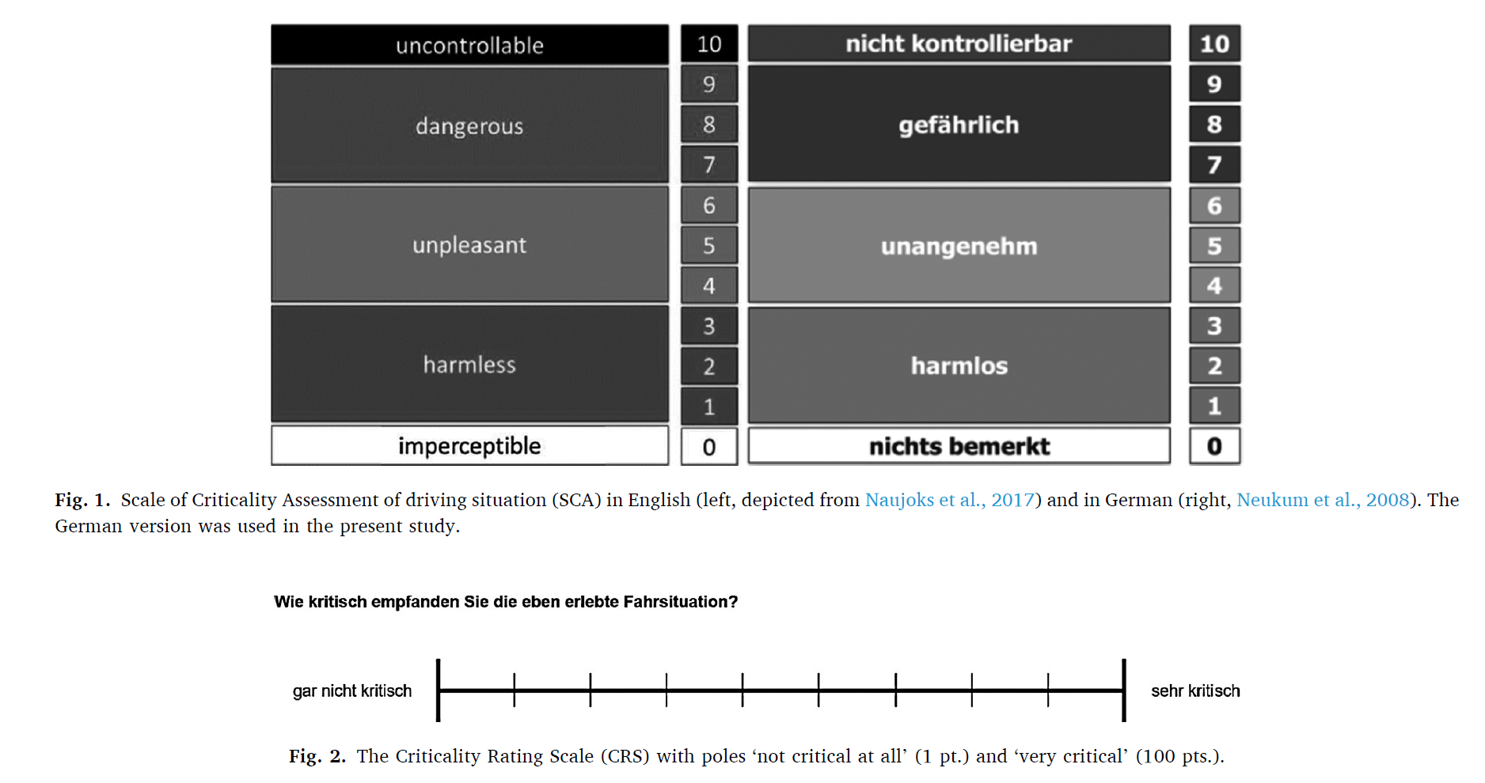
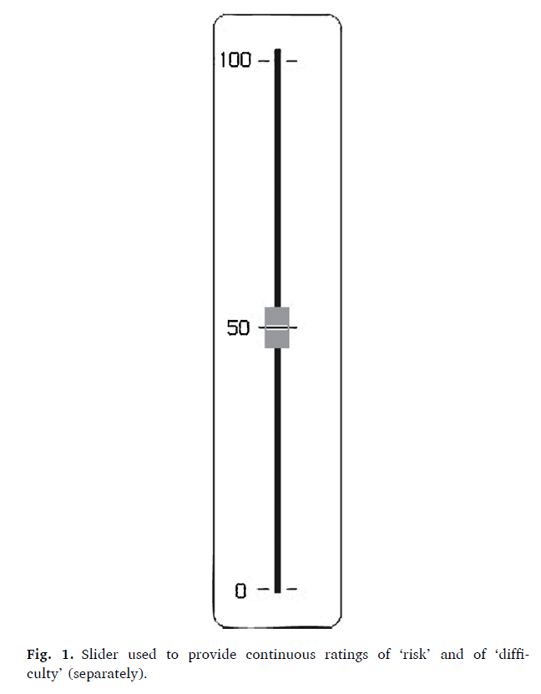

 | 0： imperceptible：ほとんど気づかない／異常を感じない

 | 1～3：harmless：ほぼ無害であり，重要ではない

 | 4～6：unpleasant：不快であり，多少の緊張や負担を感じる

 | 7～8：dangerous：明らかに危険である

 | 9～10：uncontrollable：状況がすでに制御困難であると感じる

現時点では、今回の試験を「同済大学が立案したリスク指標を検証する」ことを主眼に置くのであれば、被験者自身に実際に運転操作を行ってもらう前提の方が、試験前提としてはより整合的と考えている。
理由は次の通り。
・同済大学のリスク指標は、被験者が運転していない条件でも主観評価実験に用いられているため、動画再生によって主観リスクを評価する方法 自体は成立すると考えられる。
・一方で、同済大学論文では、最終的な妥当性確認は driver-in-the-loop simulation experiment で行われており、被験者がアクセル・ブレーキ・ステアリングを操作した状態のデータを用いてモデルの合理性を確認している。
・したがって、今回の試験を「同済大学のリスク指標を検証する」と位置付けるのであれば、動画再生による主観評価は可能である一方、試験前提をできるだけ実際に運転操作を行う条件に合わせた方が、試験前提としてはより整合的と考えている。
一方で、[2][3] は前提が異なるため、動画再生下での連続評価のやり方の参考文献として位置付けるのが適切と考えています。
そのため、現時点の試験方法案としては、
・被験者は実際に運転操作を行う
・各シナリオ終了後に総合主観リスク評価を取得する
・必要に応じて、試行後の走行動画再生下で連続主観リスク評価を組み合わせる という二層構成が最も自然と考えている。
被験者数を減らすための現時点の案
被験者数を極力減らす点については、現時点では以下の進め方が現実的と考えている。
・同一被験者に複数条件を評価してもらう
・条件数を絞って代表的なシナリオに限定することで、各被験者あたりの試験時間を短縮する
・その上で、[2] の論文のように少人数の先行確認を行い、その結果を見て正式試験の人数を判断する
まずは少人数で評価方法と傾向を確認し、その結果を踏まえて正式試験の規模を決める進め方がよいと考えている。
 |  |  | v

Sheet2
0： imperceptible：ほとんど気づかない／異常を感じない

1～3：harmless：ほぼ無害であり，重要ではない

4～6：unpleasant：不快であり，多少の緊張や負担を感じる

7～8：dangerous：明らかに危険である

9～10：uncontrollable：状況がすでに制御困難であると感じる

9～10：制御できないと感じる
状況がすでに制御困難であると感じる状態
7～8：危険である
明らかに危険を感じる状態
4～6：不快感・負担がある
不快感があり、多少の緊張や負担を感じる状態
1～3：ほぼ問題ない
ほぼ無害であり、特に問題はないと感じる状態
0：気づかない
異常や危険を感じない状態
0：気づかない
異常や危険を感じない状態

1～3：ほぼ問題ない
ほぼ無害であり、特に問題はないと感じる状態
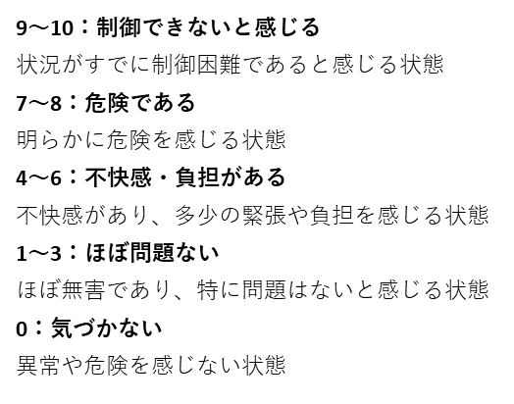
4～6：不快感・負担がある
不快感があり、多少の緊張や負担を感じる状態

7～8：危険である
明らかに危険を感じる状態

9～10：制御できないと感じる
状況がすでに制御困難であると感じる状態

